要項
岡山アーチェリーアカデミー１０周年記念インドア記録会 実施要項

主 催： | 岡山県アーチェリー協会

主 管： | 岡山県アーチェリー協会普及部 岡山アーチェリーアカデミー

協 賛： | 有限会社ウイン・ジャパン 渋谷アーチェリー KAC Archery Group ネクストアーチェリー

日 時： | 2025年11月29(土）、30日(日)
 | 競技日程の1部から５部のいずれか一つを選ぶ
 | （希望者が偏った場合は調整します）

会 場： | 岡山アーチェリーアカデミー（中庄ＫＩＴ倉庫）
 | 倉敷市中庄2370-1 下記の地図参照

競技方法： | １８ｍインドアターゲットラウンド 30射×２
 | 縦三つ目的または40ｃｍ標的使用

競技日程： | 11月29日（土） １部 受付 ９：３０ ～ ９：５０ 競技 １０：００ ～１３：００
 | ２部 受付 １３：３０ ～ １３：５０ 競技 １４：００ ～１７：００
 | ３部 受付 １７：３０ ～ １７：５０ 競技 １８：００ ～２１：００
 | 11月30日（日） ４部 受付 ９：３０ ～ ９：５０ 競技 １０：００ ～１３：００
 | ウイン・ジャパンさんによるチューニング講習会 １３：３０～１５：３０
 | ５部 受付 １６：３０ ～ １６：５０ 競技 １７：００ ～２０：００

 | ３射９０秒 １立ち（参加人数により２立ちにする）
 | 射場が狭く駐車場も狭いため1部から５部の各部の参加人数は最大14人とする

参加資格 | 一般の部：全日本アーチェリー連盟登録者
 | 初心者の部：競技を安全におこなえる知識と技術を有する者
 | 会場が狭いため、参加者多数の場合は県内選手を優先して調整する

参 加 費 ： | 一般の部（縦三つ目的使用） 3000円 公認競技
 | 初心者の部（６リング的使用） 2000円 非公認
 | 30日の講習会のみに参加 500円 (２９日と３０日の記録会に参加する者は無料)

締 切 ： | 2025年１1月15日（土）

申込方法 ： | メールまたは郵便にて下記に申し込むこと

申 込 先 ： | 〒７０１－０１３５
 | 岡山県岡山市北区東花尻284-7
 | 豊福 浩
 | メール：okayamaarcheryacademy@gmail.com

注 意： | 射場と駐車場が狭いため、５部制で実施するが、参加は５部のうち１つの部だけとする
 | すべての競技が終了したのちに岡山県アーチェリー協会のHPで順位を発表する
 | 参加者人数が偏った場合、参加する部の変更をお願いすることがある
 | 競技の進行速度により、予定を変更することがある

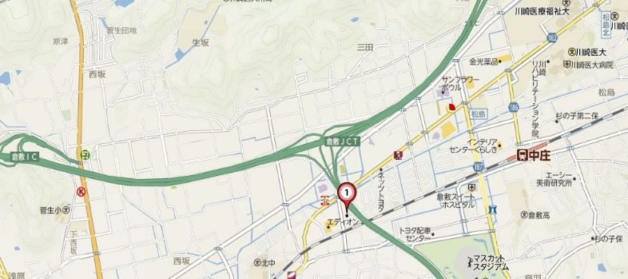
場 所：

 | ※駐車場が大変狭いため、近隣の電器屋等の駐車場に車を置いて買い物をしてください

